Eclipseのダウンロード
１．下記URLよりダウンロード
http://www.eclipse.org/downloads/
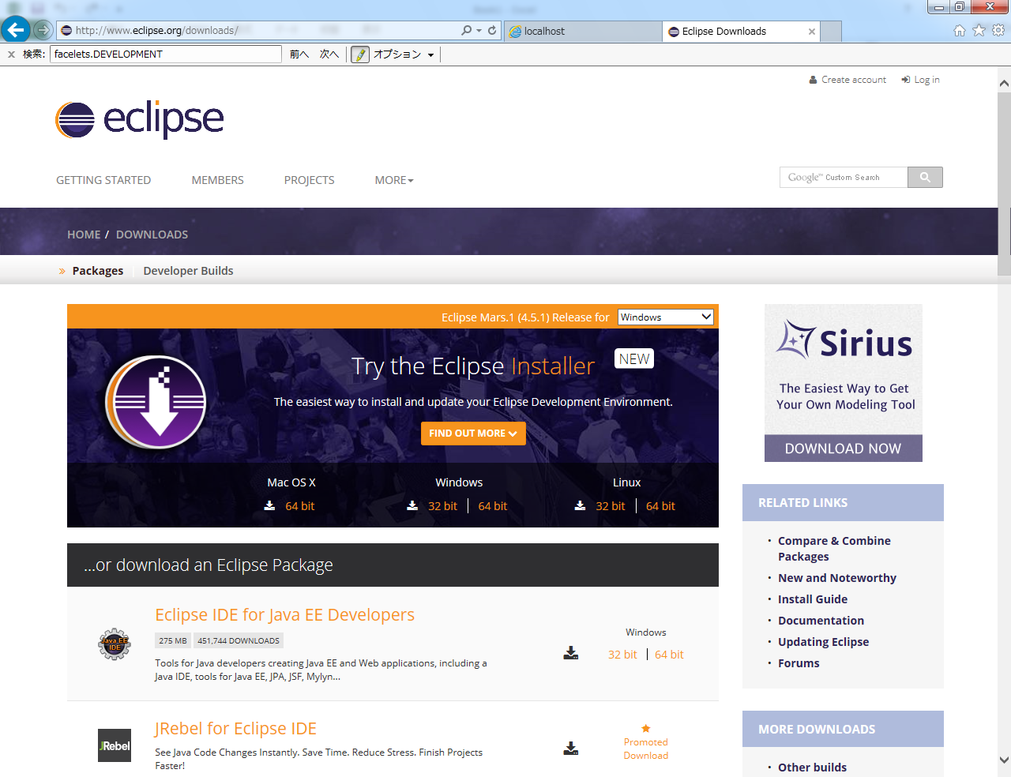

Windows版でも、32bitと64bitがあるので注意

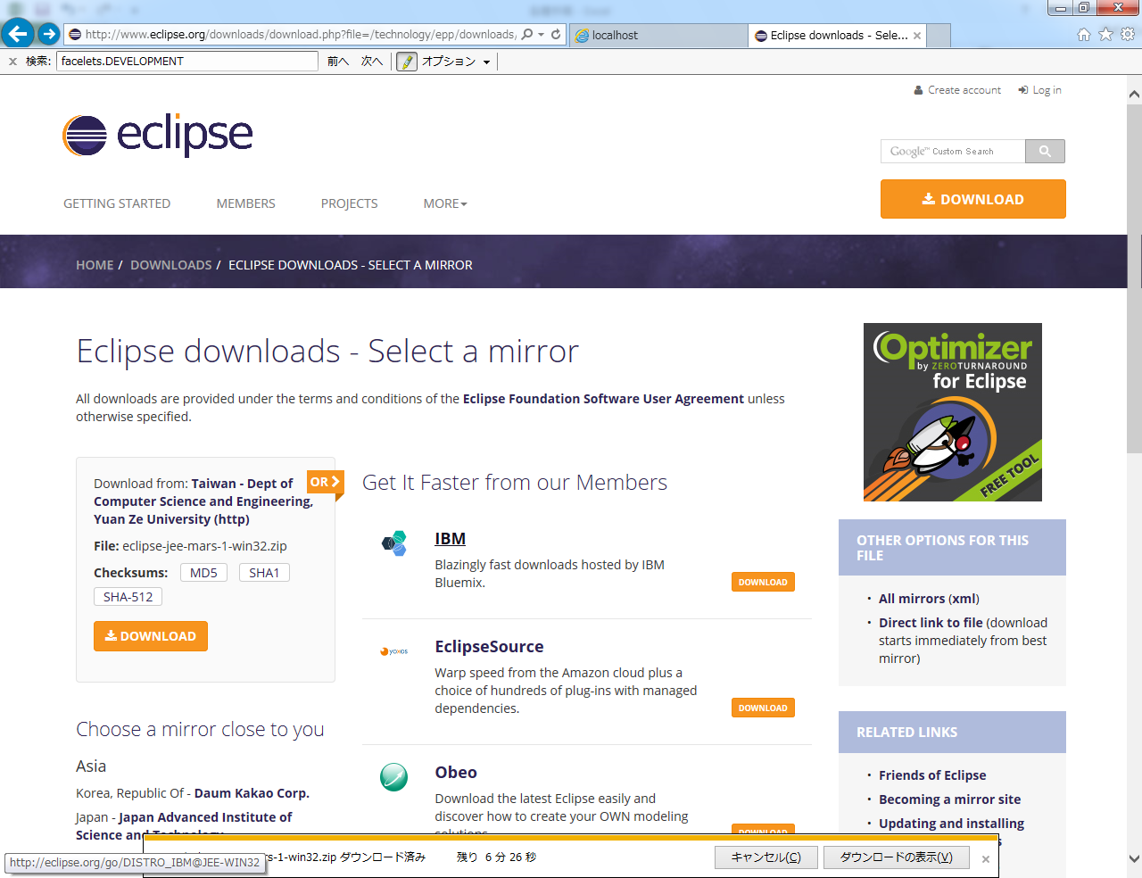

２．ダウンロードしたら解凍してCドライブ直下「C:\」へ移動
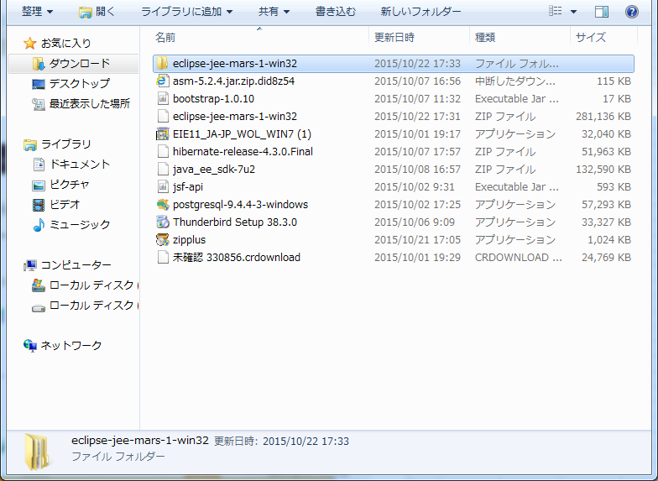

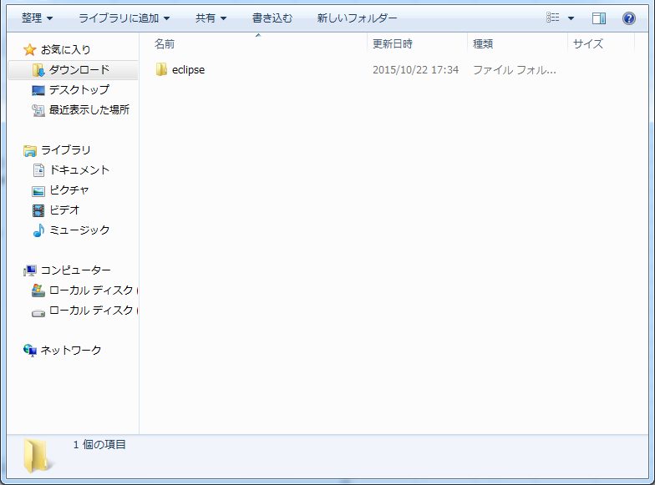

コピーC:\へ貼り付け

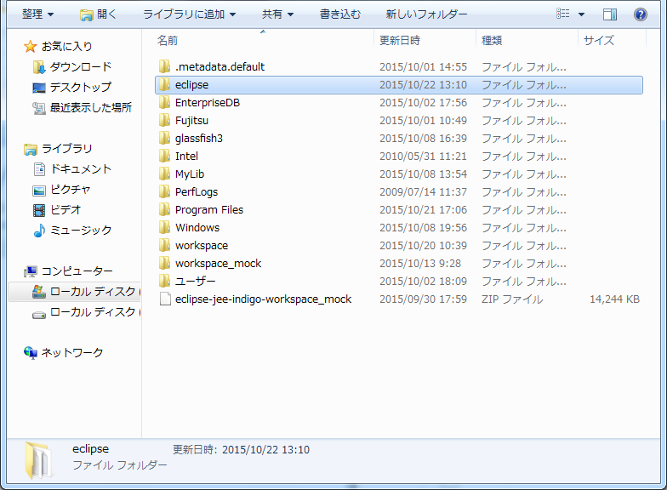

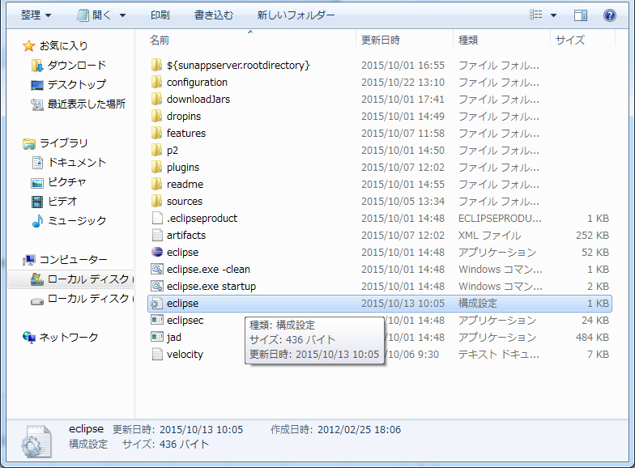

eclipse.ini（
書き画面の
赤線で囲ってある）
を開く

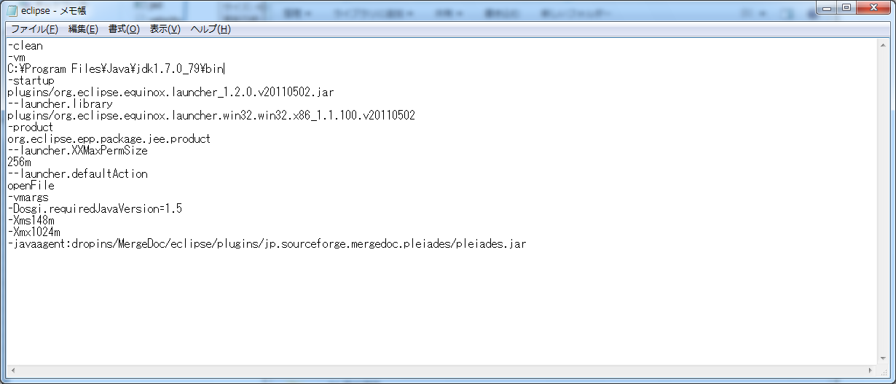

-vmを左のように設定してあげる。
ｊｄｋ～がなかったら別途インストールする。
→「ＪＤＫのインストール」シートを参照する

JavaDocコマンドの入力
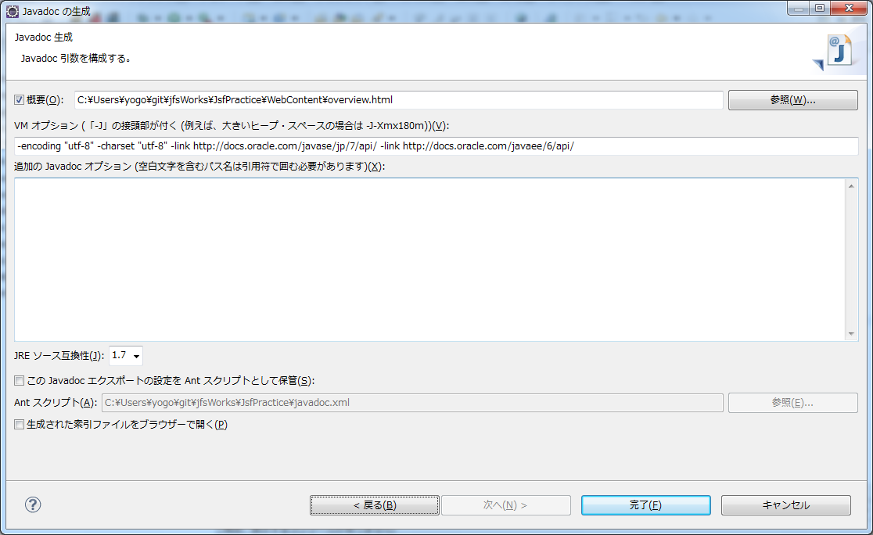
ポイント：javadoc.exeはJDKフォルダ/binにある

１．Javadocコマンドが入力(javadoc.exeが存在するパスを指定していることを)確認して「次へ」
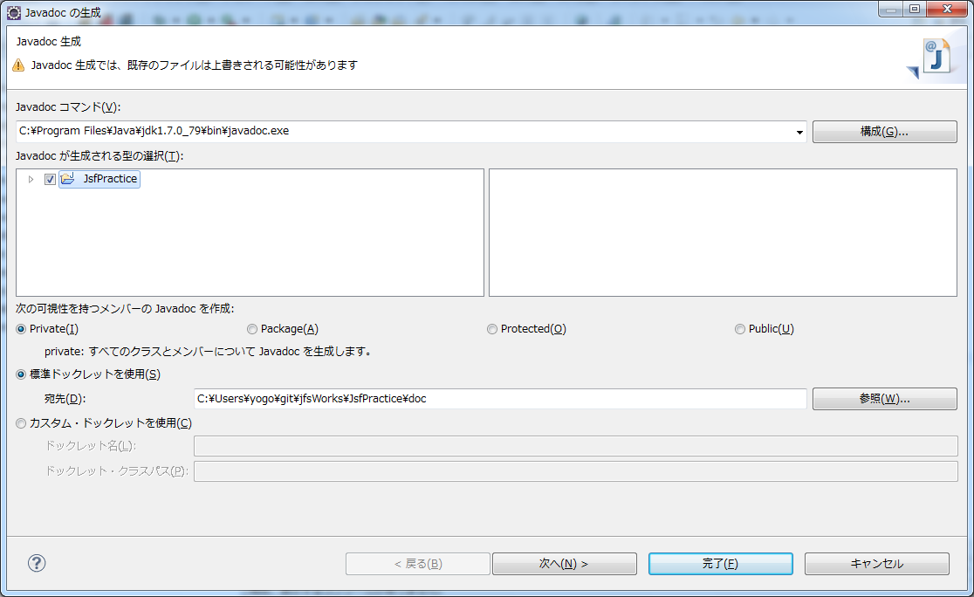

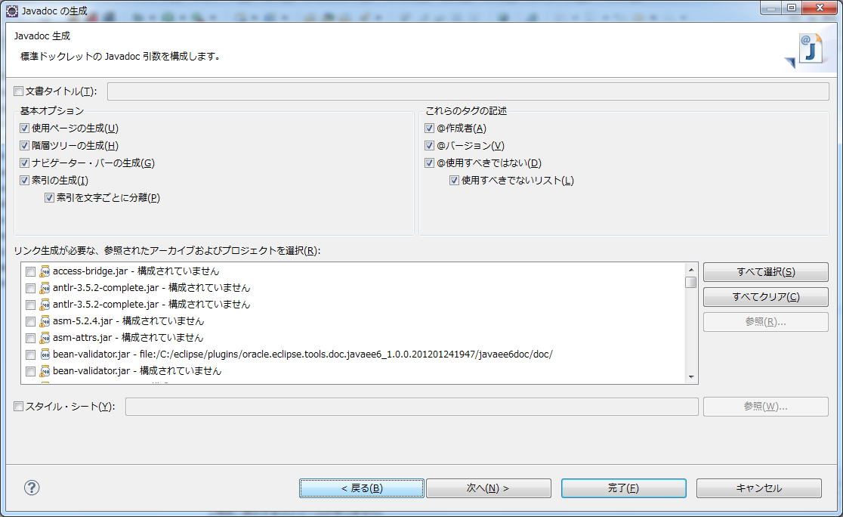
２．何も入力せずに「次へ｣

３．概要にチェックを入れる場合はoverview.htmlを作成する（http://cagesada.at.webry.info/201010/article_19.html参照）
文字エンコードの指定をする（VMオプションへ左の値を入れる) →「-encoding "utf-8" -charset "utf-8"」
標準JavaDocAPIへのリンクをオプション指定でつける（VMオプションへ下の値を入れる)
 | →「-link http://docs.oracle.com/javase/jp/7/api/ -link http://docs.oracle.com/javaee/6/api/」

